Datos personales
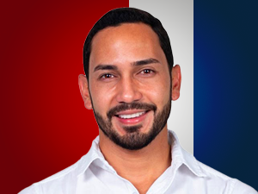

Nombres: | Carlos Alberto
Apellidos: | Rodríguez Riofrío
Facebook: | https://www.facebook.com/CarlosRodriguez.Afe?locale=ms_MY
Twitter:
Descripción:

